2.シート説明
2.シート説明

 |  | カテゴリ一覧からコピペしてください | オリジナルのタイトルをつけてください(一番大事です) |  |  |  | 同じ商品で別のページがある場合は載せてくれると助かります(空欄でも大丈夫です)
 | メモ程度なので分かればいいです
 |  |  |  |  | ヤフオクで出品する値段と送料です(アリエクスプレスの値段ではないです)

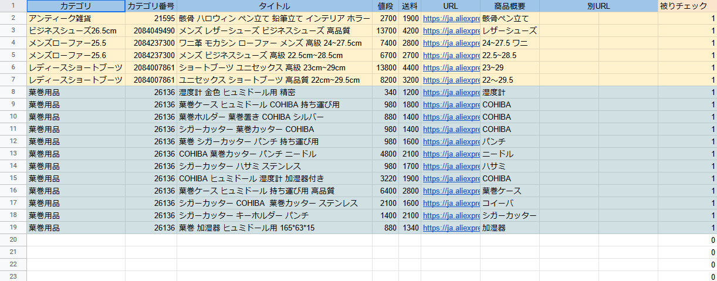

 |  |  |  | アリエクの商品URLです

 |  |  |  |  | メモ程度で構いません
 |  |  |  |  |  | 同じURLが複数ある場合は数字が増えます(2以上の場合はURLを消してください)

4.リサーチ方法
4.リサーチ方法

作業時は「5.リサーチの注意点」を確認しながら行ってください

アリエクの画像検索とＵＲＬをまとめてコピーするアドオンを導入してください(ブラウザはグーグルクロームをお使いください)
https://chrome.google.com/webstore/detail/aliexpress-search-by-imag/jkcacbjiofjgbnaknoojjboeiinempoa?category=app&hl=ja
https://chrome.google.com/webstore/detail/copy-all-urls/djdmadneanknadilpjiknlnanaolmbfk?hl=ja

オークファンというサイトを開いてヤフオクの落札された商品を調べてください
https://aucfan.com/

最低価格を2000円程度、出品地域を海外にしてください
カテゴリは色々試してみてください

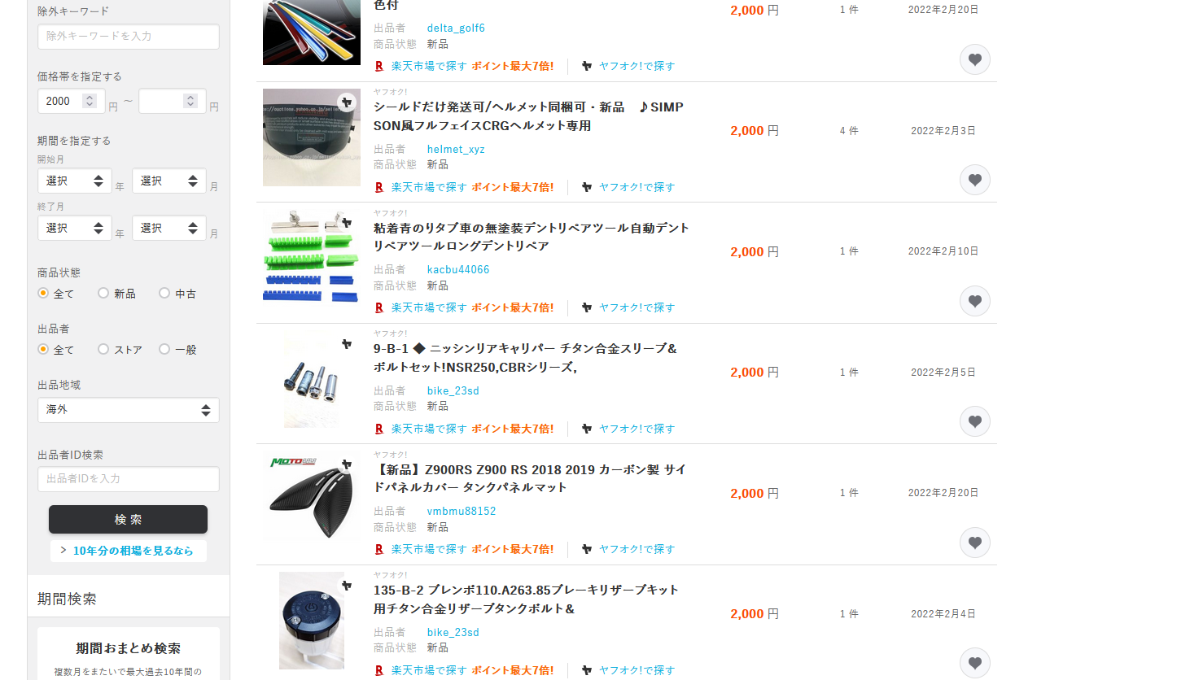

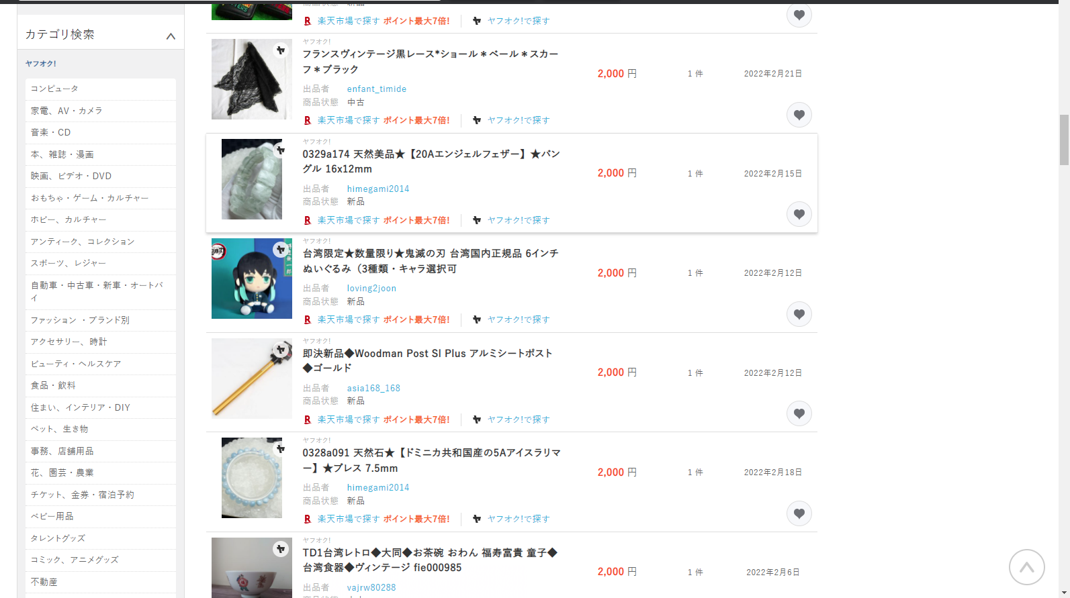

アリエクの商品と思わしきものをクリックしてください(マウスホイールのクリック、もしくは「Ctrl」を押しながらクリックすると別タブで開けるので便利です
背景が真っ白の物、タイトルが機械翻訳されたようなもの、メーカーのロゴが載っているものはアリエク商品の可能性が高いです
その後、画像を右クリックして先ほど導入したアリエクサーチを使ってください
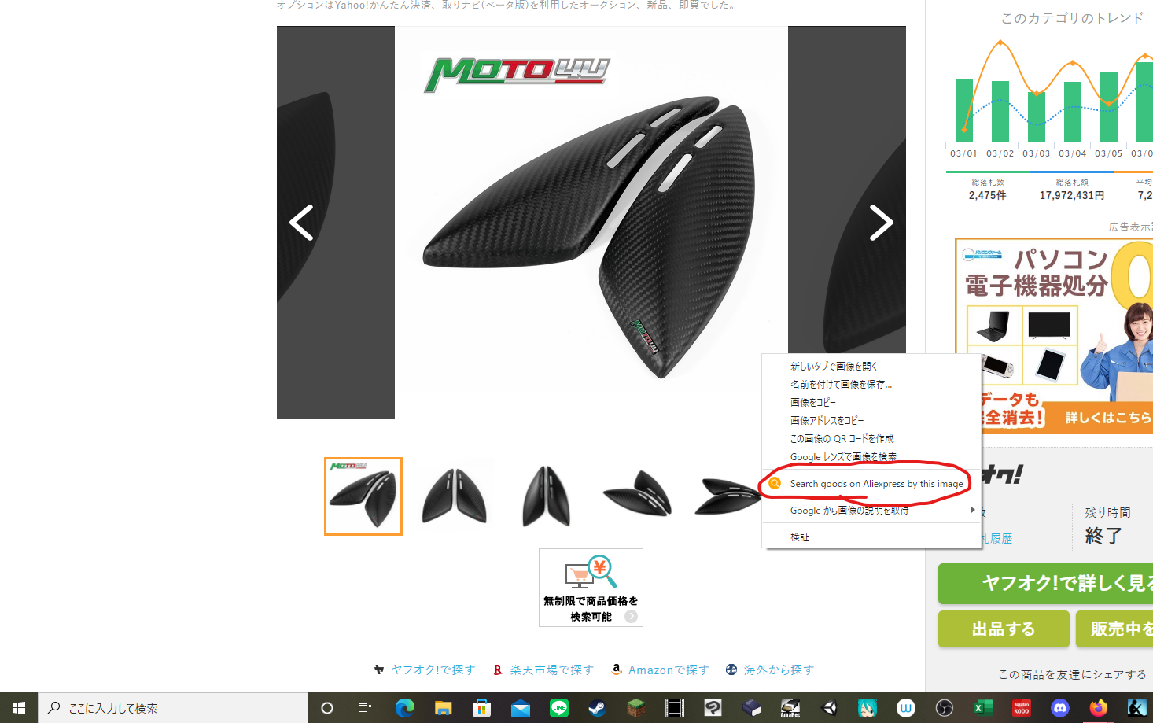

同じ画像の商品が出たら成功です
今回の場合、1枚目の商品と2枚目の商品は同じ商品ですので両方開いて良い方(値段が安い方、もしくはレビューが高い方)を開きます

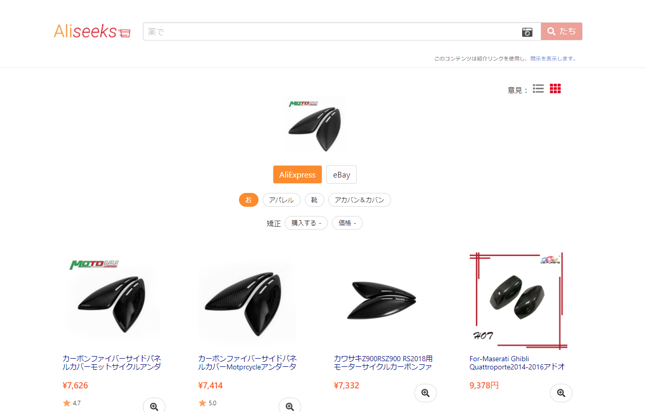

この方法で一つ一つＵＲＬを取得してもいいのですが、それだと時間がかかりますので類似商品を集めます
そのためにまず、オークファンに戻ってカテゴリのＵＲＬを取得します

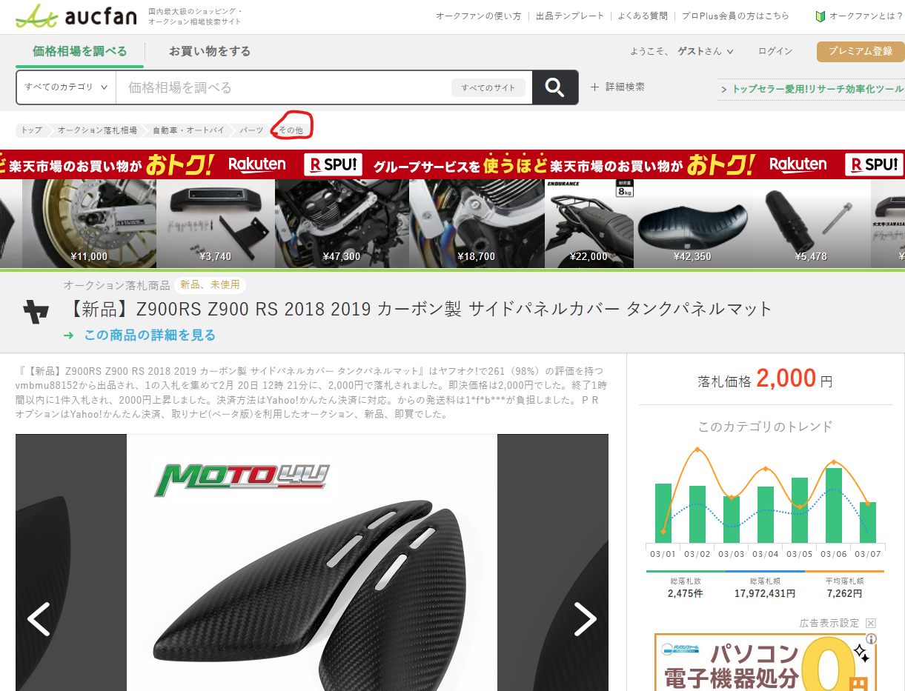

右クリックで「リンクのアドレスをコピー」もしくは開いてＵＲＬをコピーします
今回は「https://aucfan.com/search/car_motorcycle/?c=2084005144」というアドレスが出てきました
「2084005144」の部分がカテゴリ番号となります
今回の場合は「自動車・オートバイ>パーツ>その他」のカテゴリ番号です

先ほどの商品ページの下の方の商品から、同じカテゴリの物を複数集めます
左クリックだとページが変わってしまいますので、マウスホイールのクリックやCtrlクリックで別タブで開きます(画像の様になれば成功です)
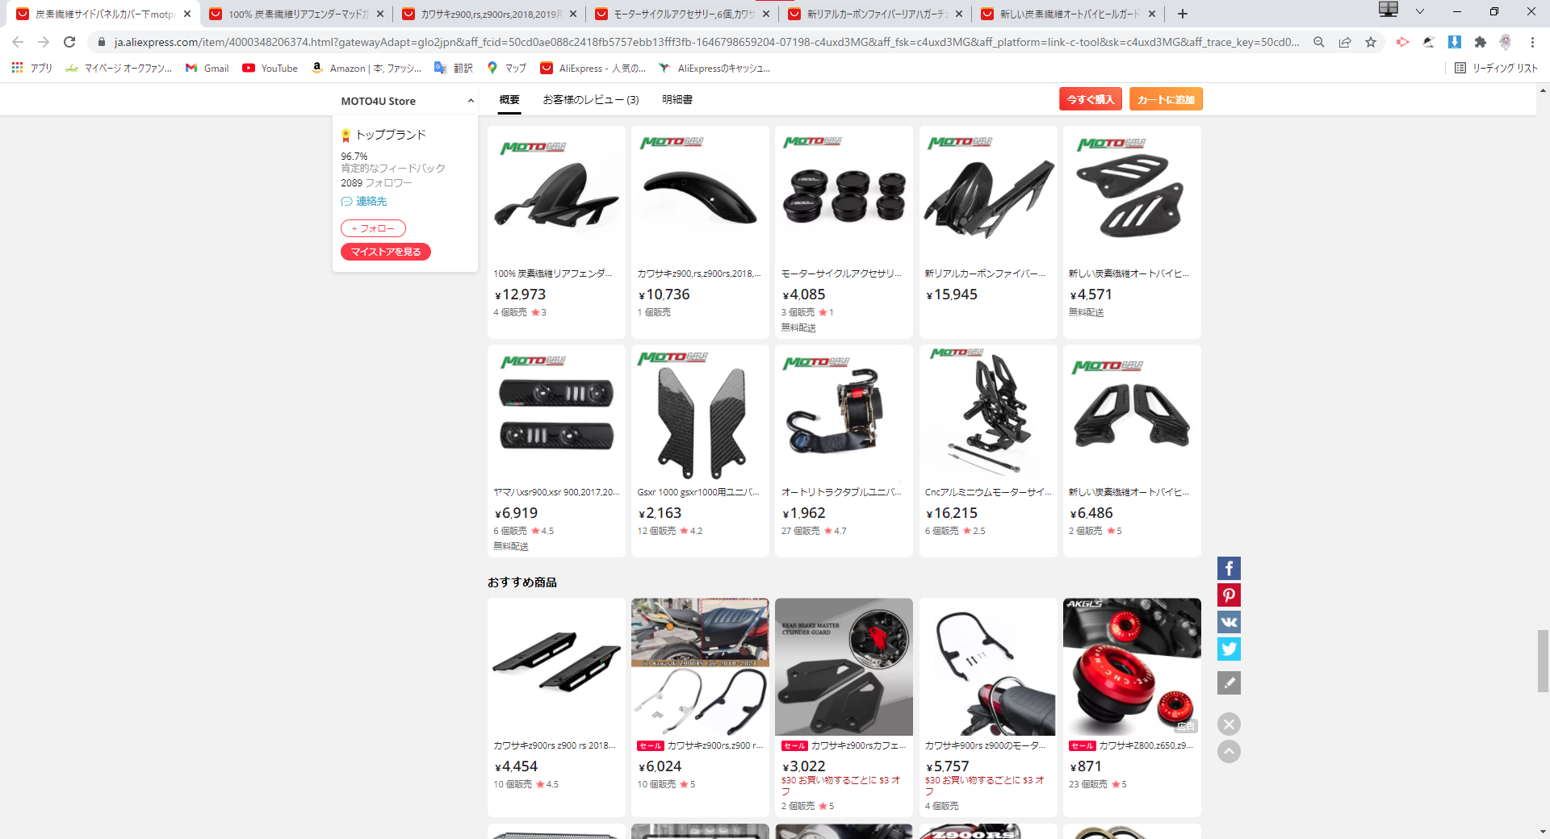

ある程度集めたら先ほど導入したURLをコピーするアドオンを使用します(傘のマークです)
コピーを押せば全てのタブのURLをまとめてコピーできますので、シートに張り付けてください

この作業を複数回繰り返してシートを埋めてください
同じカテゴリの商品は5～10個程度にしてください

5.リサーチの注意点
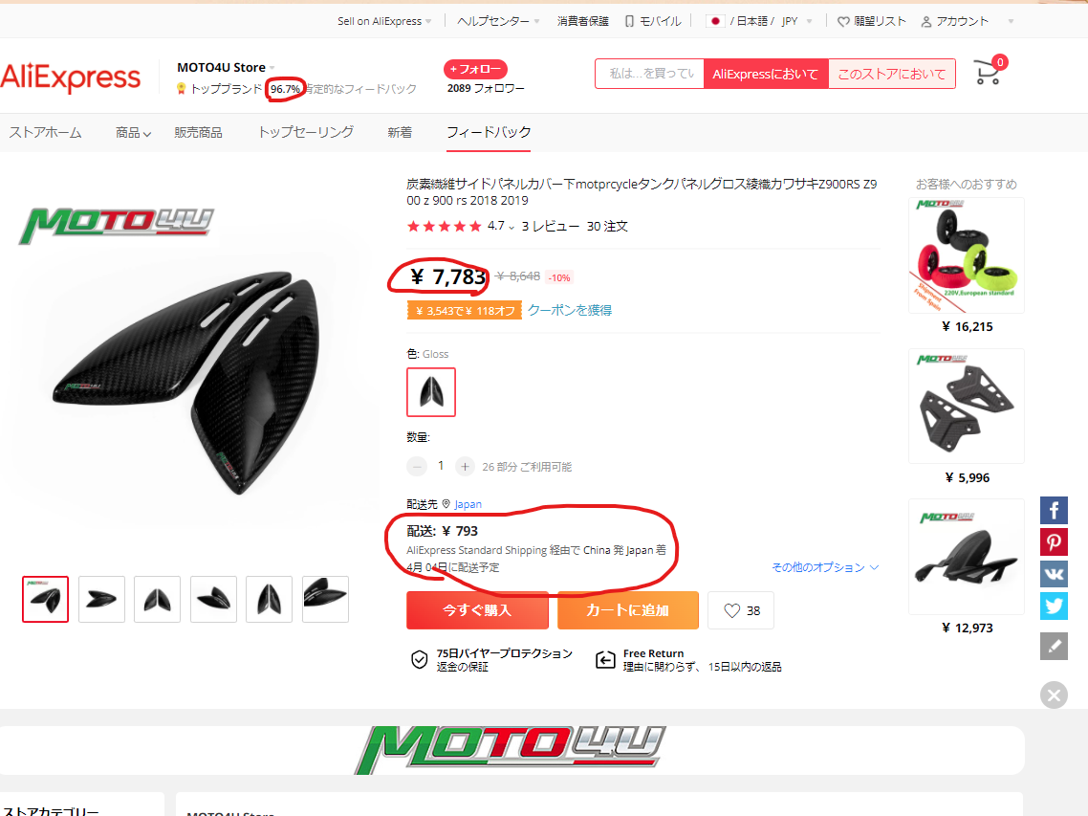
5.リサーチの注意点

①なるべく安い商品を集めてください
本体価格+送料を合わせても8000円以内になることを意識してください(送料は追跡可能な配送方法の送料を見てください

②追跡可能な商品だけ集めてください
配送方法をクリックすれば一覧が表れます

③ストアのレビューが94％以上の商品を選んでください。

④種類を選択できる商品に関しては4種類までにしてください
5種類以上選択できる商品は選ばないでください

⑤アダルト商品は選ばないでください

⑥医療用品(特にマスク)やブランド品(腕時計は避けた方が無難です)、版権物(アニメやゲームのキャラ物)は選ばないでください
オリジナルか既存のキャラクターか判別つかない場合は除外してください

その他、こちらに記載されている禁止物は選ばないように気を付けてください(ボンベやガス類等の輸送できない物)
https://guide-ec.yahoo.co.jp/notice/rules/auc/detailed_regulations.html#B
https://www.post.japanpost.jp/question/24.html

